GIT操作
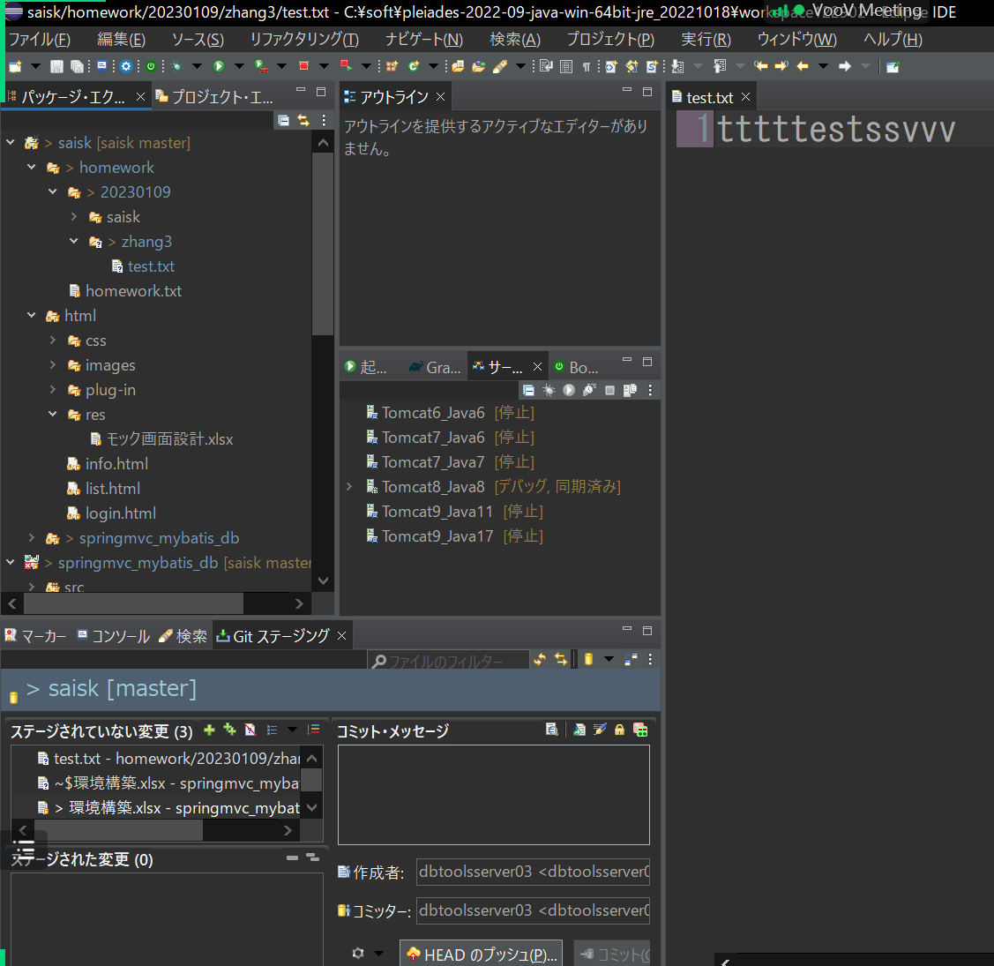

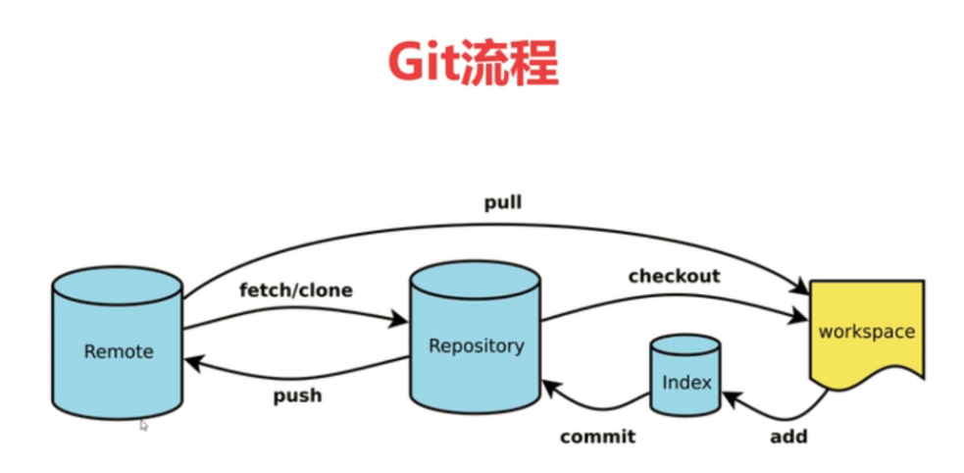

新规JAVA工程
启动ECLIPSE，选择工作区（相对路径，绝对路径）

 | 相对路径 | ../workspaceXXX | 根据当前eclipse.exe这个文件的位置来决定。 .. 的意思是eclipse文件所在的上一层文件夹
 | 绝对路径 | C:\pleiades\2023-06\workspace_tech_0806 |  | 不推荐
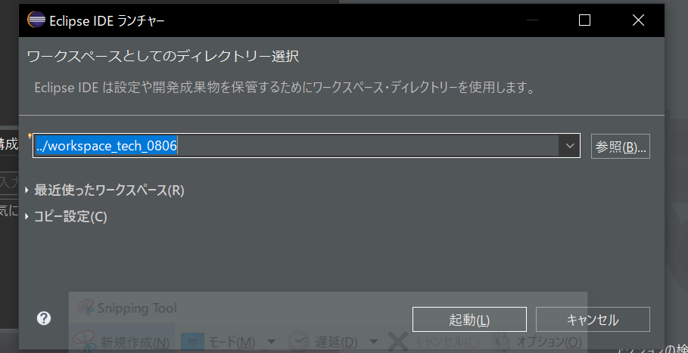

新建JAVA工程
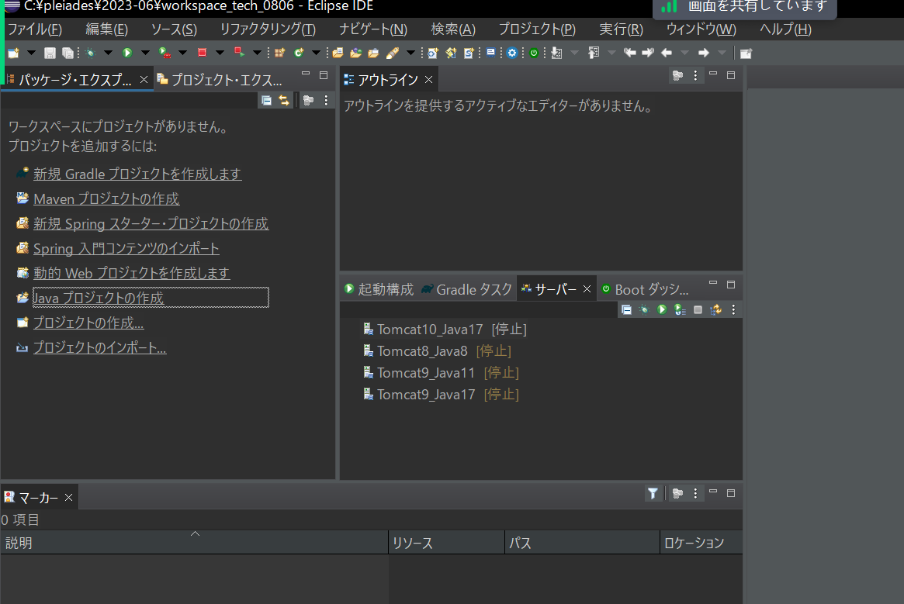

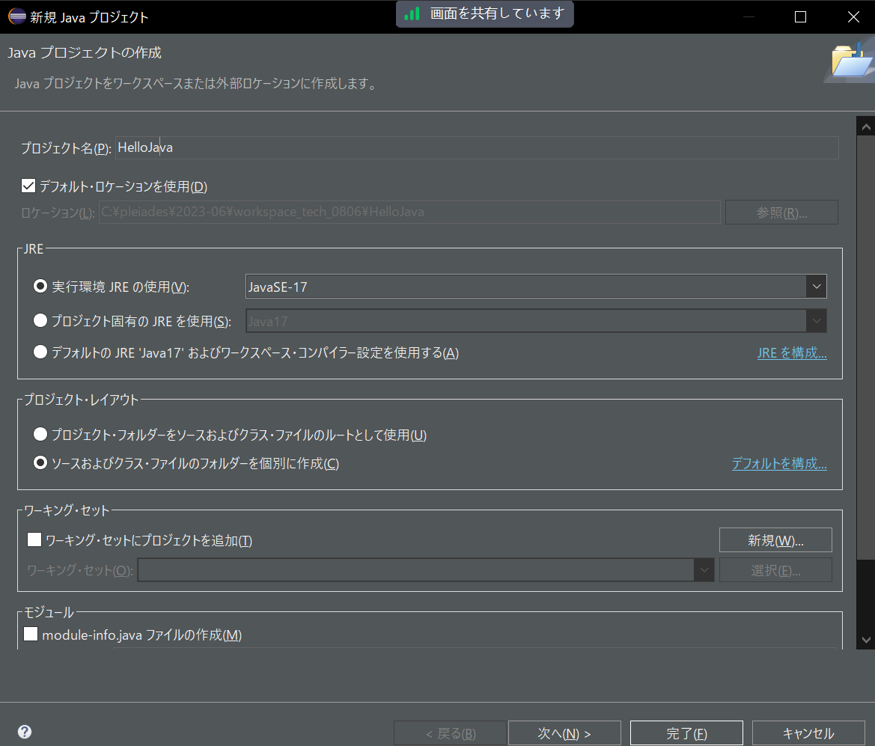

JAVA参数

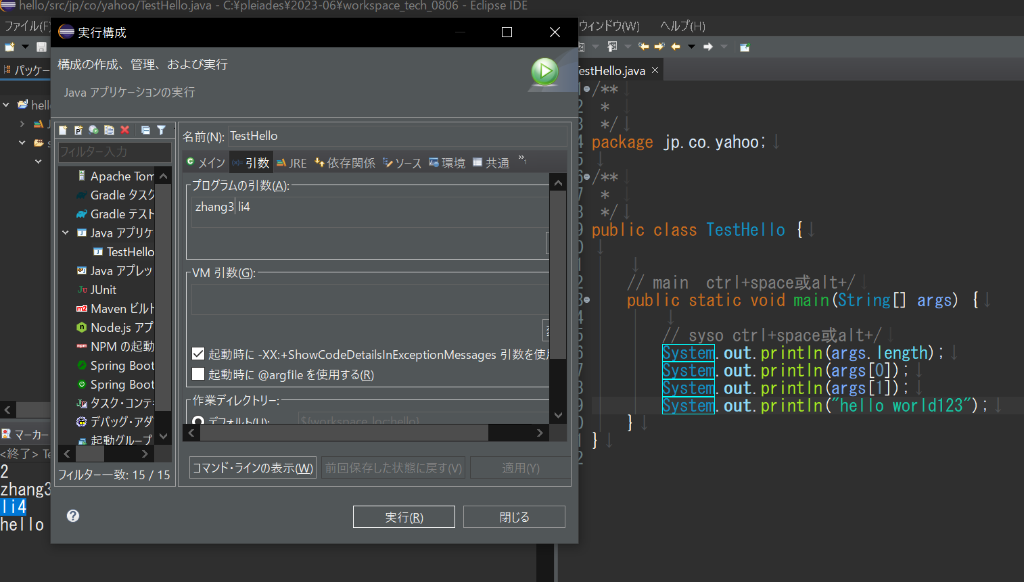

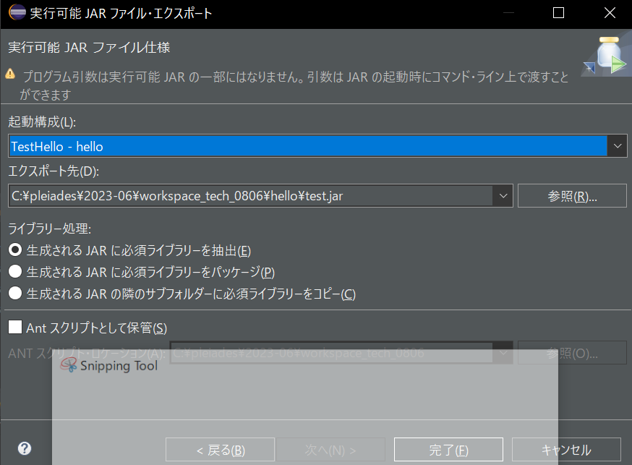

 | 如果没有设环境变更，可以直接用JAVA绝对路径来执行
 | java -jar jar文件名 参数1 参数N
 | C:\pleiades\2023-06\java\17\bin\java.exe -jar C:\pleiades\2023-06\workspace_tech_0806\hello\test.jar aaa bbb

ASCII
